Sheet
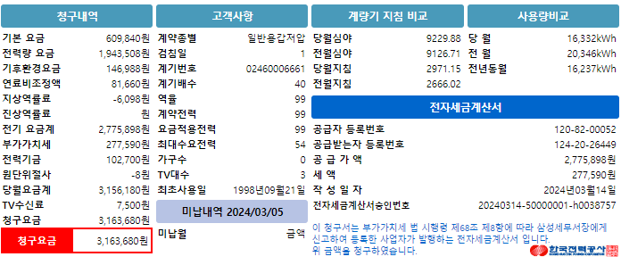
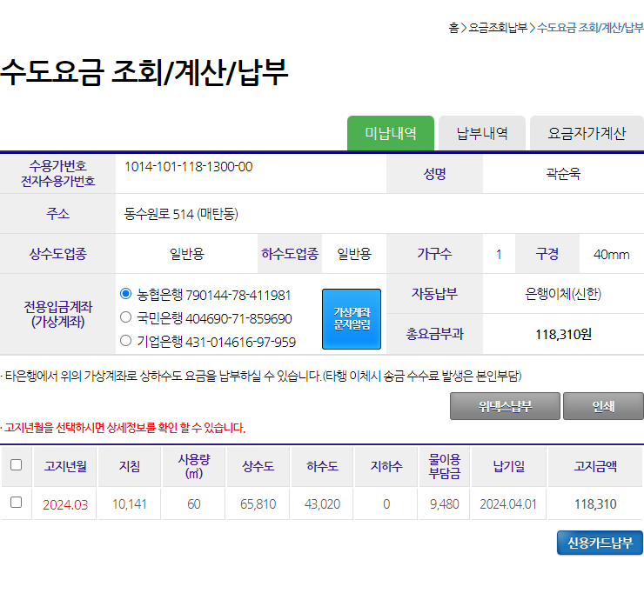
기본요금 | 전력량요금 | 기후환경요금 | 연료비조정액 | 역률요금 | 전력기금 | 청구요금 | 사용요금
609840 | 1943508 | 146988 | 81660 | -6098 | 102700 | 3163680 | 2172156

상수도요금 | 하수도요금 | 물이용부담금 | 수도요금합계
65810 | 43020 | 9480 | 118310

